Лист1
РАБОЧИЙ ТЕХНИЧЕСКИЙ ОТЧЕТ |  |  |  |  | НОМЕР: 2020 11 PN 056
 |  |  |  |  | ДАТА: 23.11.2020
Наименование предприятия |  |  |  | ООО "SITORA AVTO SAVDO"
Ф.И.О. составившего отчет |  |  |  | Нарзиев Равшан
Номер телефона с кодом города |  |  |  | 91 400 86 46
Модель |  |  | Идентификационный номер автомобиля |  | Пробег | Дата продажи
Кобальт |  |  | XWBJA69VEKA151237 |  | 20394 | 2020-01-31
Обстоятельства при которых обнаружена проблема |  |  |  | Описание проблемы
 |  |  |  | Mijoz mashinasining kraskasi ko'chishidan shikoyat qilib keldi. Mashinamning kraskasi ozidan o'zi ko'chib ketyapti kraskasi ko'chgan joylarini bartaraf qilib berishingizni so'rayman.
А. |  | Автомобиль стоял, двигатель не работал
В. | Автомобиль находился в движении: |  |  | Информация относительно проблемы (Приложить чертеж или фотграфию неисправности)
 |  | При торможении
 |  | При переходе от ускорения к накату
 |  | При переключение на задний ход |  | 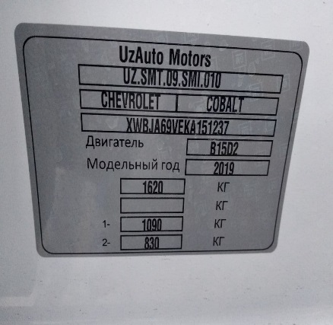 | 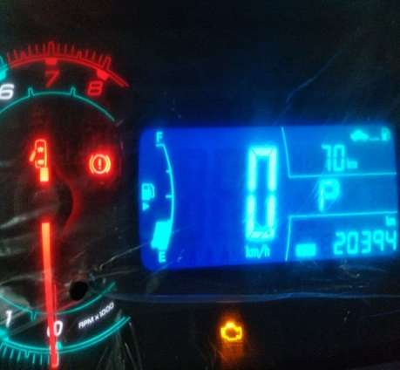
 |  | При повороте
 |  | При ускорении
 |  | При замедлении
 |  | При ______ оборотах в минут
 |  | При любой скорости
 |  | На неровной дороге
 |  | На _____ передаче
С. | При использовании:
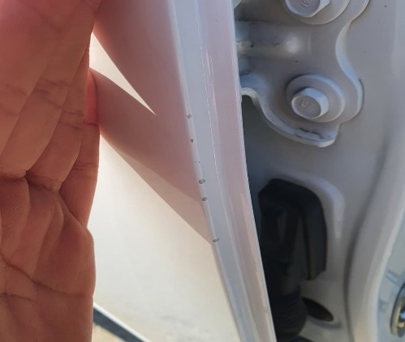
 |  | Тормозов |  | 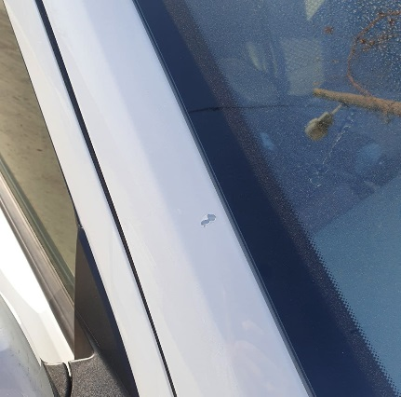 | 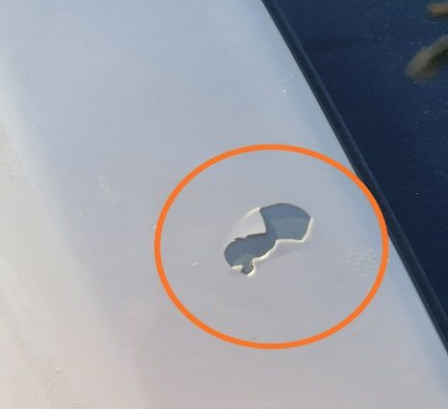
 |  | При повороте руля
 |  | При выключении сцепления
 |  | Обогревателя / кондиционера
 |  | При работе стеклоочистит / омывателя
 |  | При включении радио / CD проигрыват
 |  | Обогревателя заднего стекла
 |  | Прочее
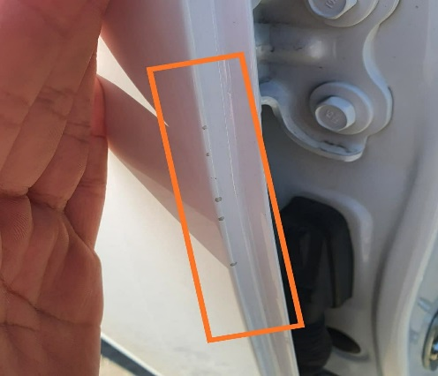
D. | При работе двигателя:
 |  | При запуске |  | 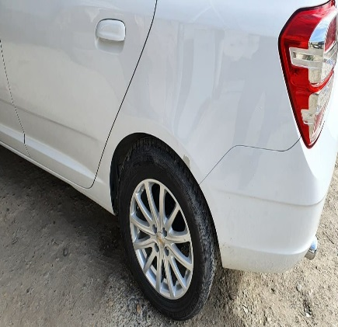 | 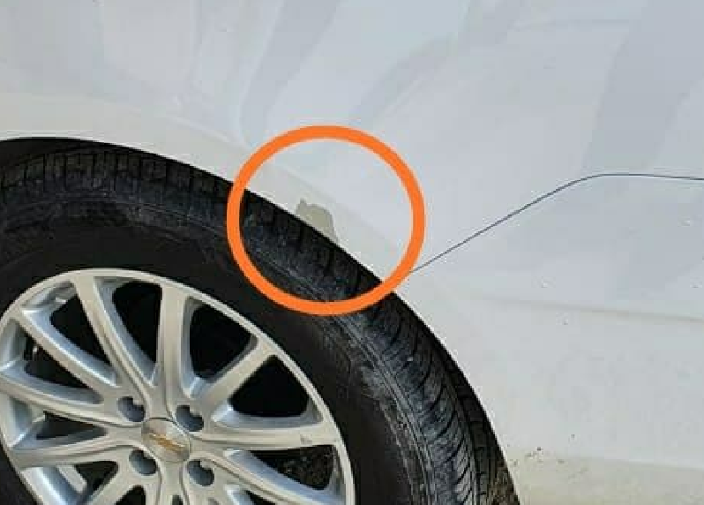
 |  | При прогреве
 |  | На холотом ходу
 |  | При горячем двигателе
E. | Возникает:
 |  | При ускорении
 |  | При высоких оборотах двигателя
 |  | При большой скорости
 |  | При большой загрузке багажника
F. | Когда случается по времени: |  |  | Информация о проблемной детали
 |  | Всегда |  | Номер детали по каталогу:
 |  | Иногда |  | Наименование детали:
 |  | После _____ км движения |  | Название поставщика: | Uz Auto Motors
 |  | После _____ минут езды |  | LOT № детали:
Действия инженера по гарантии дилерского предприятия |  |  |  | Ushbu Mijoz 20394 km yurib shikoyat qilib keldilar lekin texnik ko'rik reglamentiga rivoya qilmasdan chasni servisda moylarni almashtirib kafolat sharlarni buzganlar. Biz ushbu mashinani ustalar bilan ko'rib chiqganimizda mashinaning xar bir joylardan kraska ko'chganligi aniqlandi. Kraska ko'chgan joylarda hech qanday tashqi tasir aniqlanmadi.

Ответственный Отдел по принятию мер и исследованию проблемы

 |  |  |  | (заполняется со стороны Отдела Гарантии качества АО "Uz Auto Motors")

